상품제안서
데일리 패딩백 | 상품코드: F29198

 |  |  |  |  |  |  | 02-412-0044 | www.easy1.co.kr
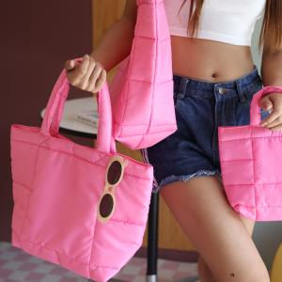

【상세/제작정보】 | 색상 : 검정, 흰색, 빨강, 파랑, 노랑, 초록, 분홍 컬러인쇄 개당 1,500원 선물포장불가 스티커/라벨 불가 케이스 opp무료 인쇄위치 상세협의

【인쇄/포장옵션】 | 풀칼라 / OPP(비닐)

【공급단가】 | 수량 | 100~ | 300~ | 500~ | 1,000~ | 3,000~
*VAT별도 | 단가 | 15,960원 | 15,690원 | 15,290원 | 15,020원 | 14,630원

【상품 URL】 | https://dev.easy1.co.kr:443/src/goods_detail.php?gdno=29198

